상품제안서
이노젠 와이즈 20000 PD 22.5W 고속충전 보조배터리(20,000mAh) | 상품코드: F31963

 |  |  |  |  |  |  | 02-412-0044 | www.easy1.co.kr
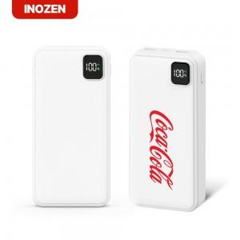

【상세/제작정보】

【인쇄/포장옵션】 | 레이저, 풀칼라, 기타 / 포장지포장

【공급단가】 | 수량 | 50~ | 100~ | 300~ | 500~ | 1,000~
*VAT별도 | 단가 | 12,600원 | 12,390원 | 12,070원 | 11,860원 | 11,550원

【상품 URL】 | http://www.easy1.co.kr/src/goods_detail.php?gdno=31963

